关系图
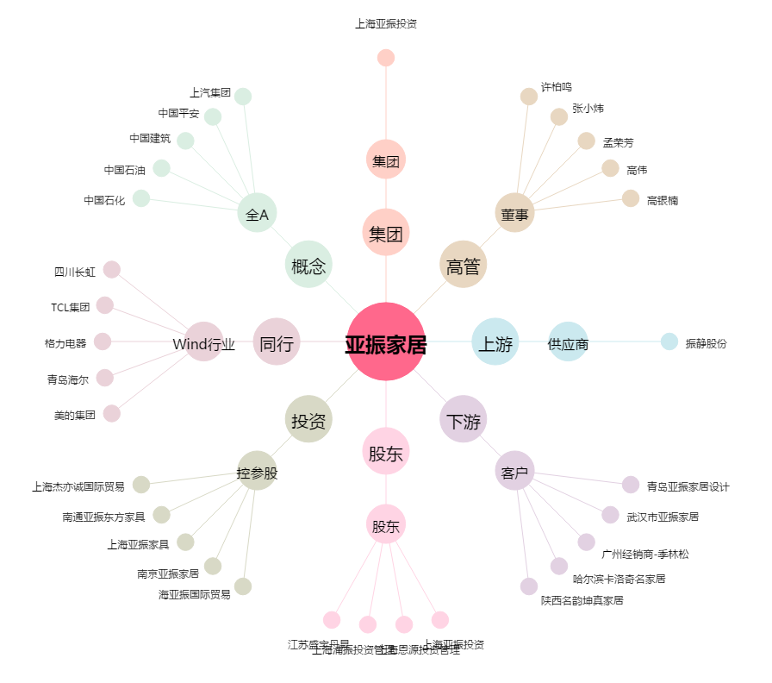
亚振家居[603389.SH] - 关系概览图

